INSTRUCTIONS
L'Approche Raisonnée de l'Élimination de la Rage ( SARE ) :
Un outil de planification et d'évaluation

L'Approche Raisonnée de l'Élimination de la Rage ( SARE ) a été développé comme un modèle que les pays peuvent utiliser pour développer des activités et de mesurer les progrès vers un programme et d'une stratégie nationale de prévention de la rage durable , de contrôle et éventuellement l'élimination.
Cet outil se concentre sur la prévention de chien rage humaine transmise .
SARE est pas normatif , ni est-il destiné à remplacer les stratégies de lutte contre la rage régionales ou nationales existantes . Cet outil peut servir comme une auto- évaluation et un guide pratique à l'élaboration d'un programme de la rage nationale et de mettre en œuvre avec succès les différentes étapes décrites
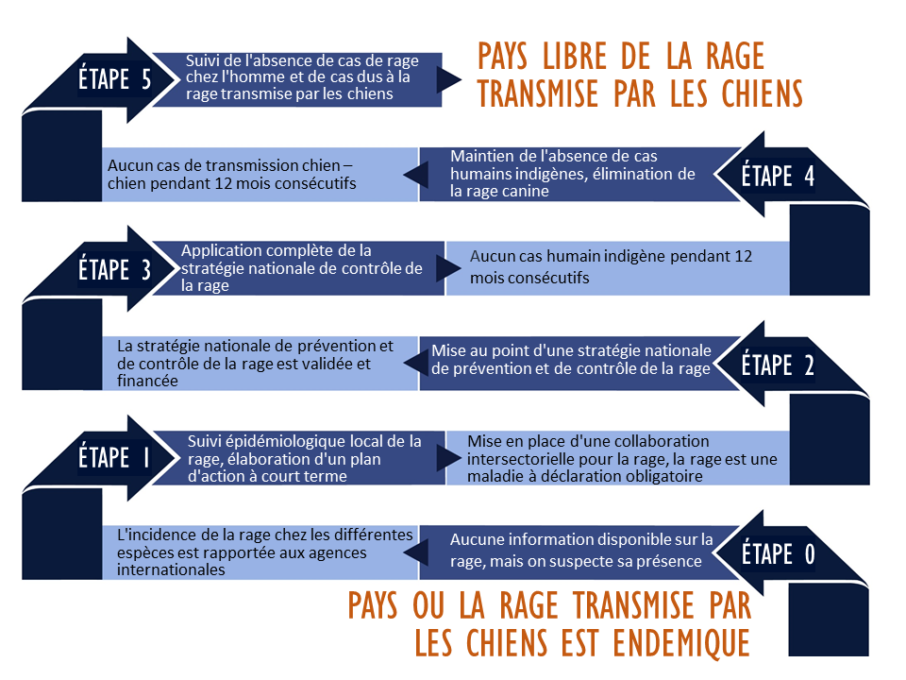

S'il vous plaît remplir le profil feuilles de Pays (Country profile) et des questions transversales (Cross-cutting issues).
Un résumé des activités du programme de la rage accomplis et en attente de votre pays sera listé dans les feuilles de sommaire (Summary worksheets).

SUMMARY (Score)
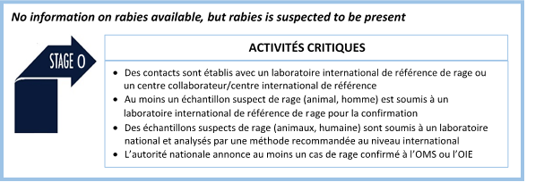
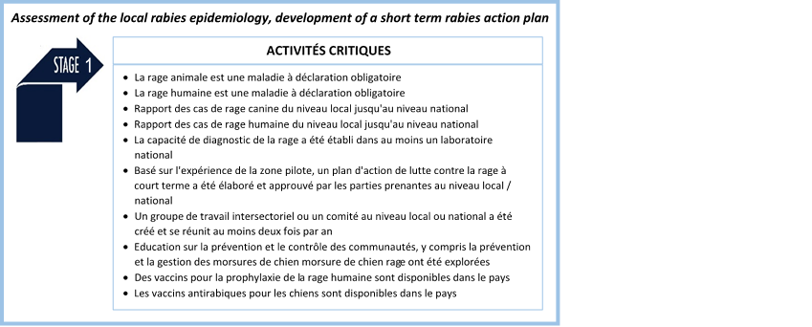
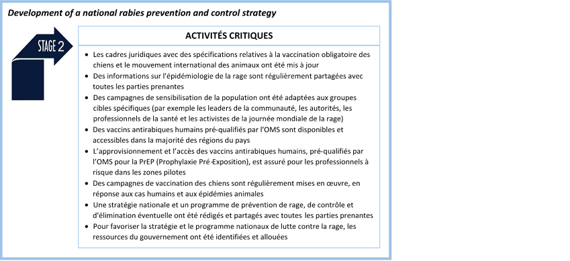
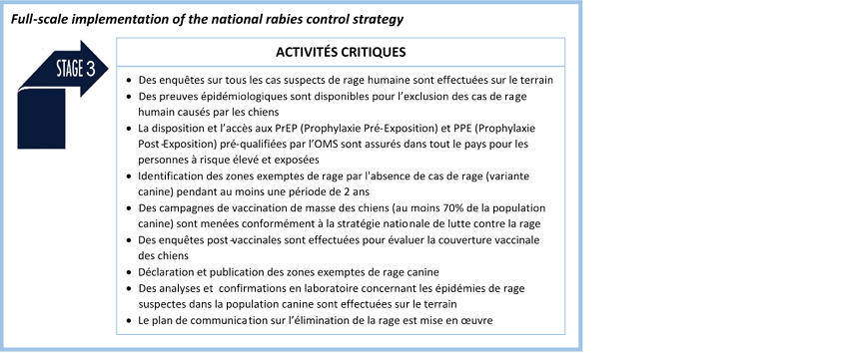
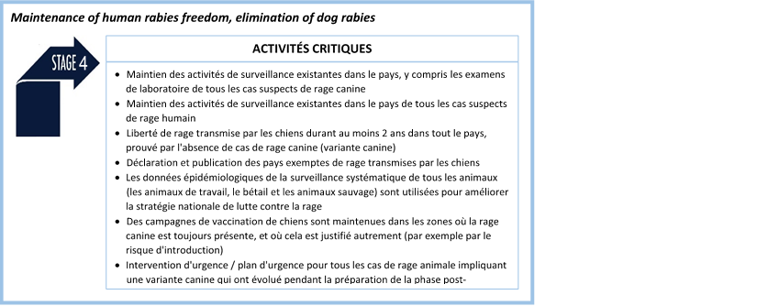
L'Approche Raisonnée de l'Élimination de la Rage ( SARE ) - Cameroon 2016

ÉTAPE 0,5

RÉSUMÉ DES ACTIVITÉS |  |  | ÉTAPE SOMMAIRE
COMPONENTS | ACTIVITES ENCORE EN COURS | ACTIVITES TERMINEES | ÉTAPE |  | ACTIVITES ENCORE EN COURS | ACTIVITES TERMINEES | ACTIVITÉS CRITIQUES ATTEINDRE | STAGE TERMINÉ?
LÉGISLATION Nombre total d'activités = 15 | 4 | 11 | 0 | Nombre total d'activités = 7 Les activités critiques = 4 | 1 | 6 | 3 | TERMINÉ
 |  |  | 0.5 |  |  |  |  | EN ATTENDANT
COLLECTE DE DONNÉES ET ANALYSE Nombre total d'activités = 18 | 7 | 11 | 1 | Nombre total d'activités = 32 Les activités critiques = 10 | 10 | 20 | 8 | TERMINÉ
 |  |  | 1.5 |  |  |  |  | EN ATTENDANT
DIAGNOSTIC DE LABORATOIRE Nombre total d'activités = 11 | 4 | 7 | 2 | Nombre total d'activités = 27 Les activités critiques = 8 | 13 | 12 | 4 | TERMINÉ
 |  |  | 2.5 |  |  |  |  | EN ATTENDANT
INFORMATION, ÉDUCATION ET LA COMMUNICATION Nombre total d'activités = 17 | 11 | 6 | 3 | Nombre total d'activités = 18 Les activités critiques = 9 | 14 | 4 | 1 | EN ATTENDANT
 |  |  | 3.5 |  |  |  |  | EN ATTENDANT
PRÉVENTION ET DE CONTRÔLE Nombre total d'activités = 25 | 19 | 6 | 4 | Nombre total d'activités = 12 Les activités critiques = 7 | 9 | 3 | 2 | EN ATTENDANT
 |  |  | 4.5 |  |  |  |  | EN ATTENDANT
LES QUESTIONS RELATIVES Á LA GESTION DE LA POPULATION CANINE Nombre total d'activités = 5 | #REF! | #REF! | 5 | Nombre total d'activités = 7 Les activités critiques = 7 | 5 | 1 | 1 | EN ATTENDANT
 |  |  | 5 |  |  |  |  | EN ATTENDANT
QUESTIONS TRANSVERSALES Nombre total d'activités = 12 | 7 | 5

SARE Stage Keys for Stage Progression

